BDI SERV
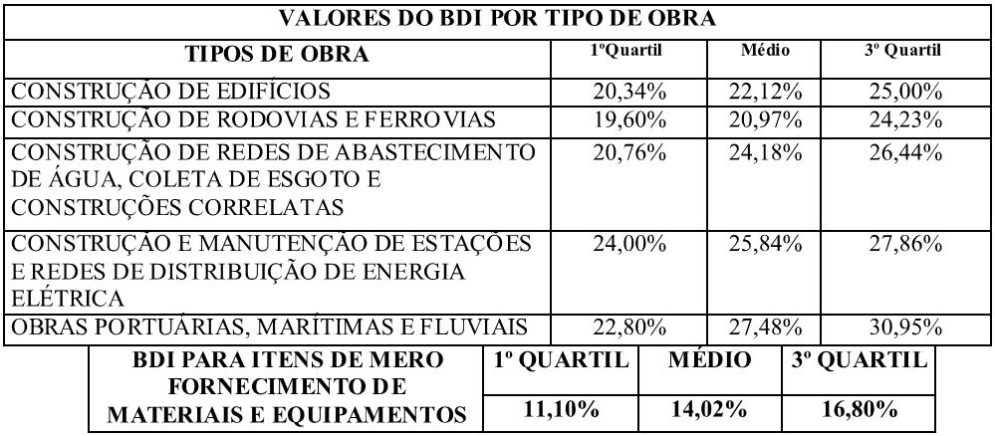
SERVIÇO PÚBLICO
ESTADO DE MATO GROSSO
PREFEITURA MUNICIPAL DE APIACÁS

OBRA: CONSTRUÇÃO DE ESTAÇÃO DE TRATAMENTO DE ÁGUA COM CAPACIDADE PARA 30 l/s
LOCAL: RUA DOS CRAVOS, Nº300, BAIRRO PRIMAVERA, APIACÁS - MT
DATA: JUNHO/2022
RESPONSÁVEL TÉCNICO: JOÃO ANTONIO POSSANI OINASKI - CREA - MT 024785
TABELA SINAPI ABRIL_2022 DESONERADO

COMPOSIÇÃO DO BDI
ITENS |  | COMPONENTES DO BDI |  |  | %

AC |  | ADMINISTRAÇÃO CENTRAL |  |  | 3.00%

S |  | SEGURO |  |  | 0.80%

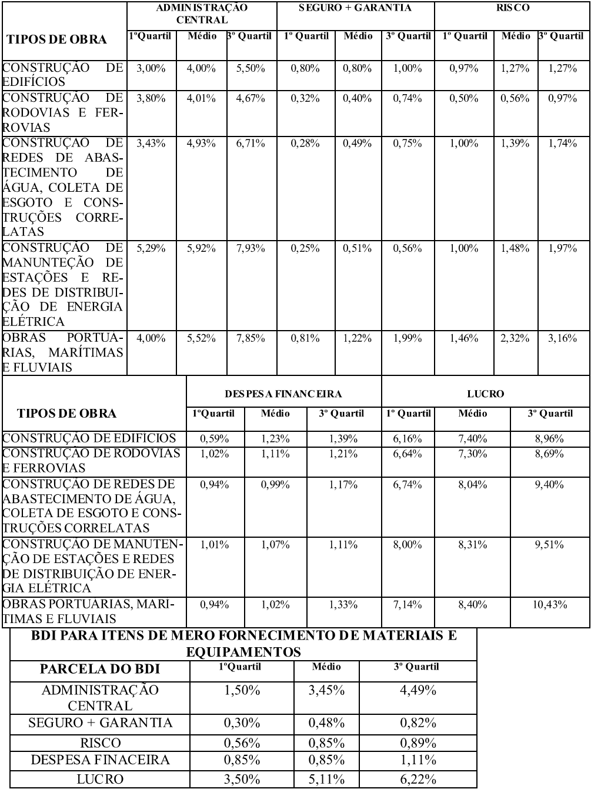
R |  | RISCO |  |  | 0.97%

DF |  | DESPESA FINANCEIRA |  |  | 1.23%

L |  | LUCRO |  |  | 7.06%

I |  | IMPOSTO E TRIBUTO |  |  | 5.65%
 |  | COFINS |  |  | 3.00%
 |  | PIS |  |  | 0.65%
 |  | ISS |  |  | 2.00%
 |  | CPRB |  |  | 0.00%

BDI | = | ( 1 + AC + S + R + G ) * ( 1 + DF ) * ( 1 + L) | - | 1
 |  | ( 1 - I )

BDI |  |  |  |  | 20.35%

_________________________________
JOÃO ANTONIO POSSANI OINASKI
ENG. SANITARISTA/ ENG.CIVIL
CREA MT 024785

NÃO IMPR. MEM. CÁL. ÁREA PERFIS
SERVIÇO PÚBLICO
ESTADO DE MATO GROSSO
PREFEITURA MUNICIPAL DE CARLINDA

OBRA: REESTRUTURAÇÃO DA FEIRA DO PRODUTOR RURAL DE CARLINDA
LOCAL: RUA ALAMEDA EW-3C, S/Nº, BAIRRO CENTRO, CARLINDA - MT
DATA: OUTUBRO/2017
RESPONSÁVEL TÉCNICO: ALEX OSCAR DE SOUSA - CREA-PR 141259/D
TABELA SINAPI SETEMBRO_2017 DESONERADO

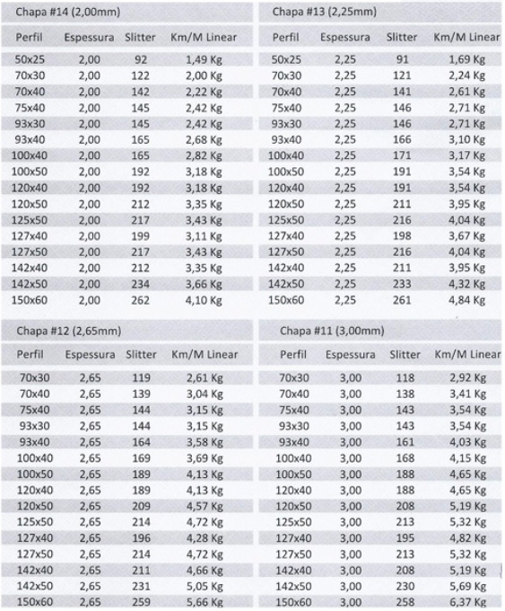
Estrutura Metálica - Cobertura da reestruturação da feira do produtor
RELAÇÃO DE PEÇAS E PESO RESPECTIVAMENTE - BANZOS, MONTANTES, DIAGONAIS E TERÇAS - CHAPA #11
 |  |  |  |  |  | Obs. Pesos e áreas calculdados teóricamente
ITEM | QUANT | UND | ESP | ENRIJ (mm) | ABA (mm) | BASE (mm) | ABA (mm) | ENRIJ (mm) | COMPRIMENTO (mm) | TIRA | PESO (KG) APROXIMADO | AREA (M2) | 100.77
MEIAS TESOURAS E TERÇAS
Banzo Superior | 10 | PÇS | 3.00 |  | 50 | 127 | 50 |  | 5000 | 215 | 258.00 | 11.35 | 0.88881611591
Banzo Inferior | 10 | PÇS | 3.00 |  | 50 | 127 | 50 |  | 5000 | 215 | 258.00 | 11.35
Montantes e Diagonais | 10 | PÇS | 3.00 |  | 50 | 100 | 50 |  | 8170 | 188 | 368.63 | 16.34
Terça | 5 | PÇS | 3.00 | 15 | 40 | 100 | 40 | 15 | 48120 | 186 | 1,074.04 | 50.53
Unidade de medida: Milimetros |  |  |  |  |  |  |  |  | TOTAL KG |  | 1,958.67 | 89.57

_________________________________
ALEX OSCAR DE SOUSA
ENG. CIVIL
CREA PR 141259/D

